様式第２号
様式第２号
療育手帳交付申請書
 |  |  |  |  | 年 月 日
（宛先）
秋田県知的障害者更生相談所長
（※２）
写 真
（4cm×3cm）
仮止めして
ください。
 |  |  |  |  |  | 申請者氏名 （※１）

療育手帳の交付を受けたいので、次により申請します。
（該当する理由の番号を○（丸印）で囲んでください。）
１ 新規交付
２ 次期判定年月到来による再判定
３ 他の都道府県又は指定都市から転入（都道府県市名： ）
４ その他（ ）

個人番号 （マイナンバー） |  |  |  |  |  |  | 生年月日 | 昭和・平成・令和 |  |  |  | 年 月 日

本人 | フリガナ |  |  |  |  |  |  |  | 年齢 | 歳 |  | ＤＶ・虐待等の被害者に係るマイナンバー制度における不開示等の設定
 | 氏名
 | 住所 | 〒 |  |  |  |  |  |  |  |  |  | □ 希望する

 |  |  |  |  |  |  |  |  |  |  |  | （※４を確認し、希望する場合はレ点（チェックマーク）を入れてください。）
 |  |  |  |  |  | 施設名（※３）
 |  |  |  |  |  | 電話番号

保護者 | フリガナ |  |  |  |  |  | 生年月日 | 昭和・平成・令和 |  |  |  |  | 年齢 | 歳
 | 氏名 |  |  |  |  |  |  | 年 月 日
 | 住所 | 〒 |  |  |  |  |  |  |  |  | 続柄

 |  |  |  |  |  |  |  |  |  |  | 職業
 |  |  |  | 電話番号（※５）

 | 保護者以外の者が手続を代行している場合 |  |  |  | 連絡先 |  |  |  | 所属
 |  |  |  |  | 氏名 |  |  |  | 電話番号

※１ 申請者氏名欄には、手帳の交付を受けようとする本人又は保護者の氏名を記入してください。なお、本人が１８歳未満である場合は、原則として保護者が申請してください。

※２ 写真は、申請前おおむね１年以内に撮影したものであって、縦４cm横３㎝で脱帽して上半身を写したものとします（申請者の申出により、秋田県知的障害者更生相談所長が、宗教上又は医療上の理由により顔の輪郭がわかる範囲内で頭部を布などで覆うことを認める場合を除く。）。

※３ 施設に入所している場合は、施設名を記入してください。
※４ マイナンバーカードをＤＶ・虐待等の加害者が所有している場合、マイナポータルを用いて避難先（都道府県名など）につながる情報が加害者に伝わる可能性がありますので、情報の不開示及び自動応答不可の設定を希望する場合はレ点を入れてください。

※５ 手続に関することで連絡することがありますので、保護者の電話番号は日中連絡の取りやすい番号を記入してください。

 |  |  | 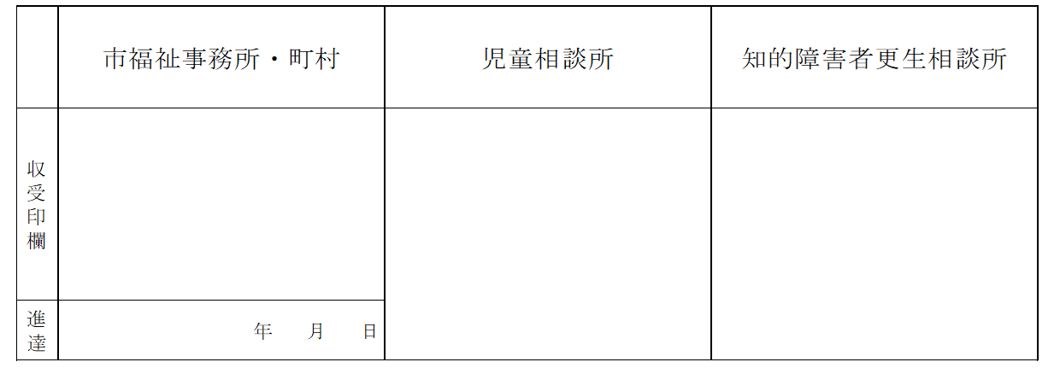

写真・添付資料挿入データ
（※２）
写 真
（4cm×3cm）
仮止めして
ください。

①１種類の提示 マイナンバーカード（個人番号カード）、運転免許証、運転経歴証明書（交付年月日が平成２４年４ 月１日以降のものに限る。)、旅券、身体障害者手帳、精神障害者保健福祉手帳、在留カード又は特 別永住証明書 ②２種類の提示 国民健康保険、健康保険、船員保険、後期高齢者医療若しくは介護保険の資格確認書、健康保険日 雇特例被保険者手帳（健康保険印紙を貼り付けるべき余白があるものに限る。）、国家公務員共済組 合若しくは地方公務員共済組合の資格確認書（被扶養者資格確認書を含む。）、私立学校教職員共済 制度の資格確認書（被扶養者資格確認書を含む。）、国民年金手帳、児童扶養手当証書又は特別児童 扶養手当証書

